Sheet1
Hướng dẫn sử dụng VBA script.
Cấu trúc folders
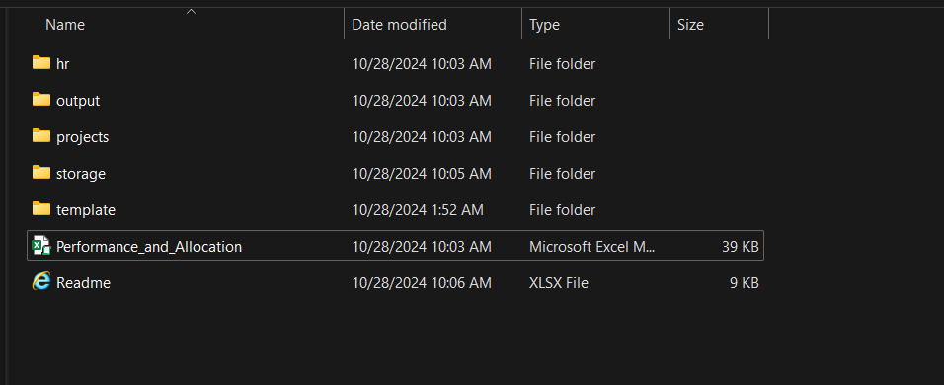

- hr: Chứa masterdata cho 'HR LIST'.
- output: chứa output cuối cùng sau khi chạy VBA script.

+ Output: allocation_{date}.xlsx
- projects: Chứa masterdata cho 'PROJECT LIST SALES'.
- storage: Chứa data allocation theo từng tháng của 'ID Source'.
- template: Chứa template có set sẵn: sheets, Pivot tables.

Sử dụng VBA Script.
Step 1
- Chắc chắn ở folder 'output' không có file của ngày hôm nay. (Ngày chạy script)
- Do script không viết phần xóa files, tránh gây ảnh hưởng lớn.
- Nếu có sẵn file ngày hôm nay, vui lòng xóa file trước khi chạy.

Step 2
- Di chuyển file ngày tháng vào folder 'storage'.
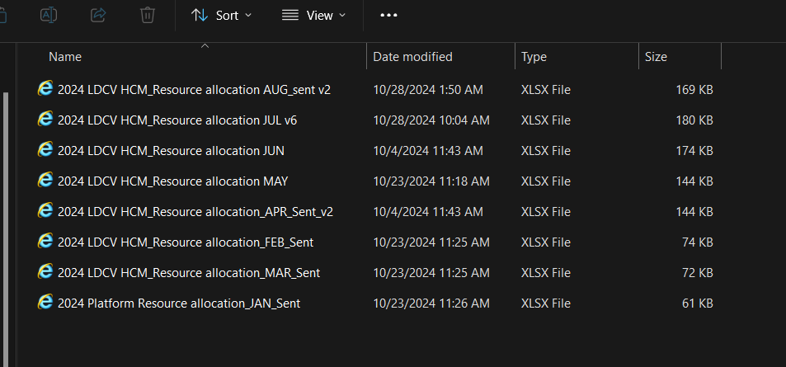

- Chỉ chuyển thêm data tháng mới, data tháng cũ giữ nguyên tránh sai format hay data loss.
- Đảm bảo 1 số tiêu chí:
1. Phải có các cột với tên chính xác: "ID source", "Name", "Raw project name"
2. Tránh để các dòng dư thừa ở các cột không cần thiết. (Dư thừa cho file output cuối cùng)

Step 3
- Mở file 'Performance_and_Allocation.xlsm'
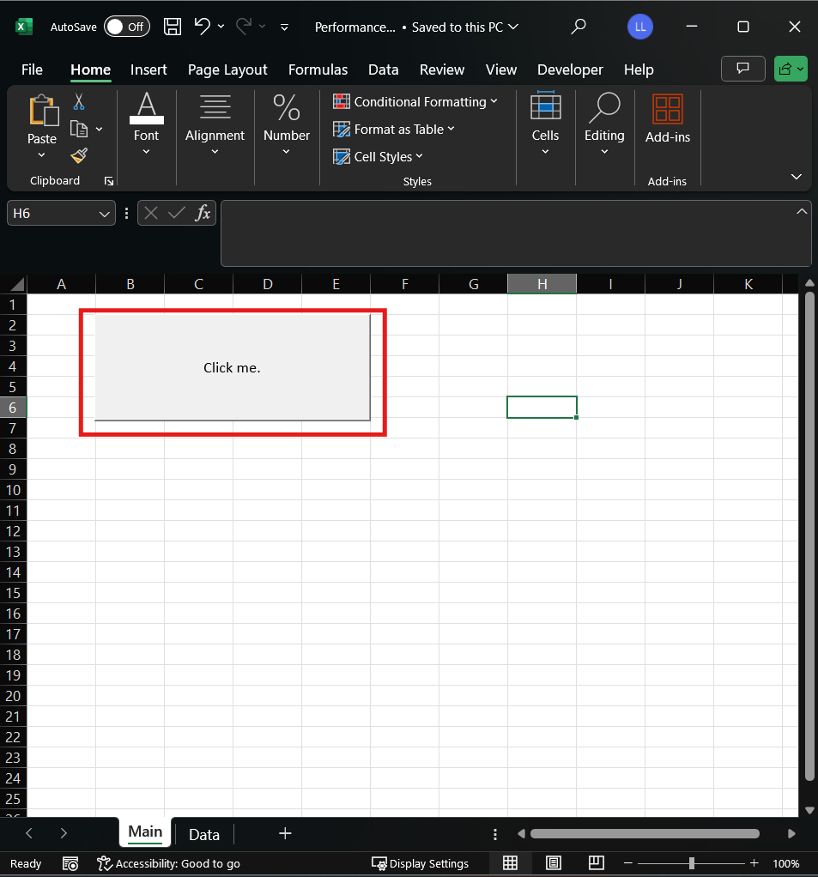

- Nhấn vào nút "Click me" đã được set sẵn cho VBA script.
+ Nếu file hôm nay đã được tạo, sẽ có thông báo warning nhưng script vẫn sẽ chạy.
# Ở file output cuối cùng:
- Data Allocation từng tháng sẽ được move vào sheet 'Data'.
- Masterdata 'HR List' sẽ được move vào sheet 'HR List'.
- Masterdata 'PROJECT LIST SALES' sẽ được move vào sheet 'PROJECT LIST SALES'.
- Pivot tables đã được set sẵn ở sheet "Main".

Step 4
- Nhấn refresh pivot tables đã được set sẵn.
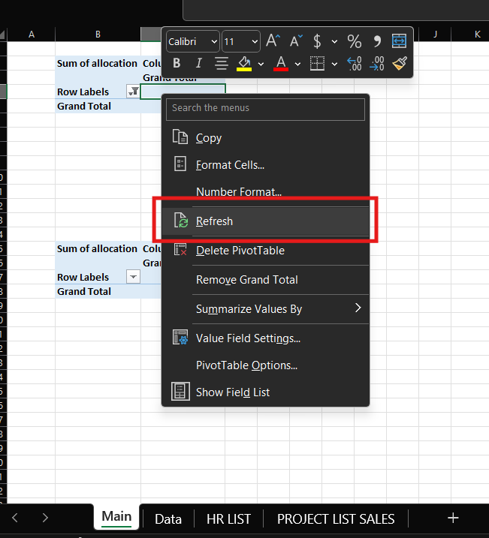

- Kết quả cuối:
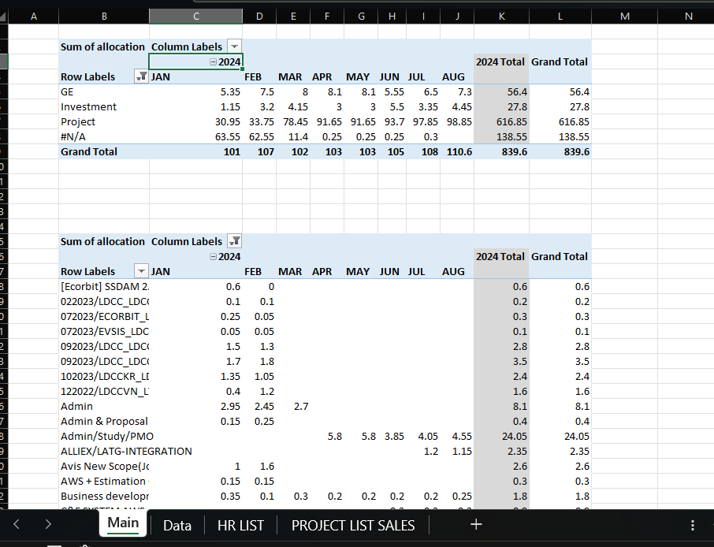

Done

# Notes
1. Duy trì masterdata cho 'HR List' và 'PROJECT LIST SALES' riêng biệt.
- Folder cho từng mục đã liệt kê phía trên.

2. Duy trì data theo tháng theo đúng tên columns.
- Data tháng 1/2024 & 2/2024 đã được cleaned nhằm đồng nhất format với các tháng còn lại.

3. Data chưa được cleaned:
- Masterdata cho "Projects" còn khá nhiều "Raw project name"

- Ví dụ: dư khoảng trắng ở "Group Company Homepage Maintenance " ở tháng 7/2024.
- Ví dụ: 6/2024 tên project là "Management and Proposal ". Thay vì đầy đủ là "Management and Proposal Prepare Upcoming Project".

